グループ作成
Toast will be displayed here after submitting, when both success and failure.
ref.)password change
【User who can see】
SUPER USER ◯
ADMIN USER ◯
BASIC USER ×
グループ作成

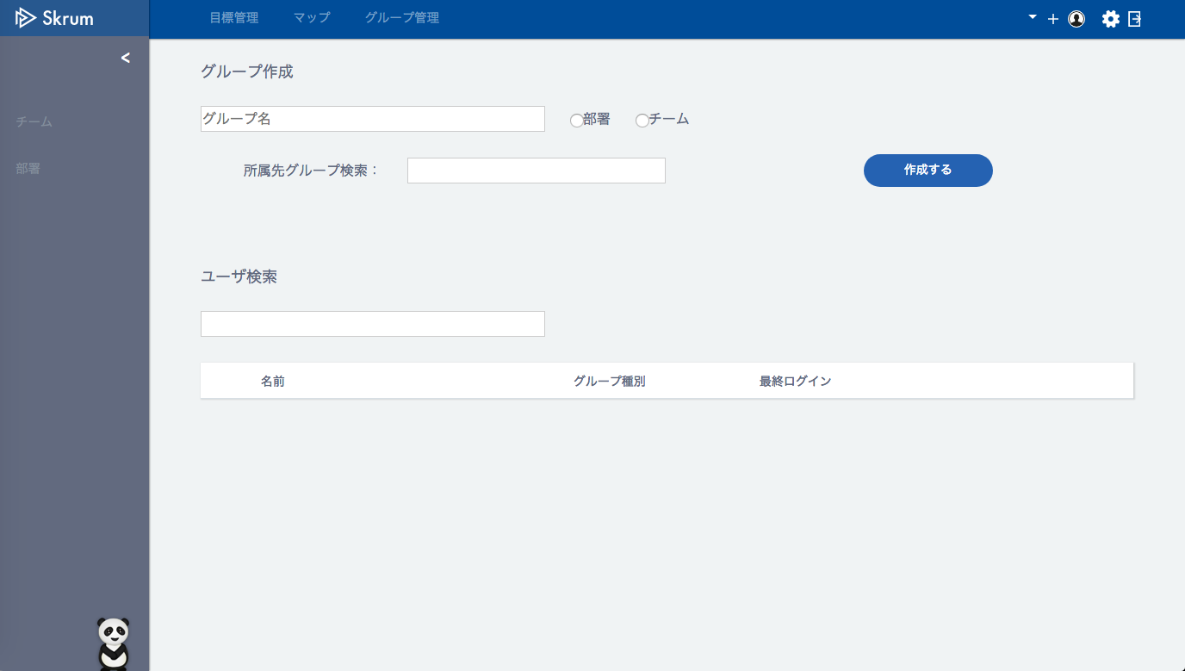

Validation error message is shown around here with red characters.

Use API AH0203 in throwing API.
ex.)
v1/paths/search.json?q=営業
METHOD: GET

Use API AM0201 in throwing API.
ex.)
v1/groups.json
METHOD: POST
[Request Json Schema]
(In case that 所属先グループ is selected.)
{
"groupName": "グループ名",
"groupType": "1",
"groupPathId": 1
}
(In case that 所属先グループ is not selected.)
{
"groupName": "グループ名",
"groupType": "2"
}

グループ検索
グループ検索

Async Search.
Use API AM0202.
ex.)
v1/groups/pagesearch.json?q=グル&p=1
"p" = page

Default is the state that everything is searched.

グループ検索

検索結果 32件

グループ１
部署

グループ２
部署
グループ３
部署

グループ４
チーム

グループ５
チーム
グループ６
チーム

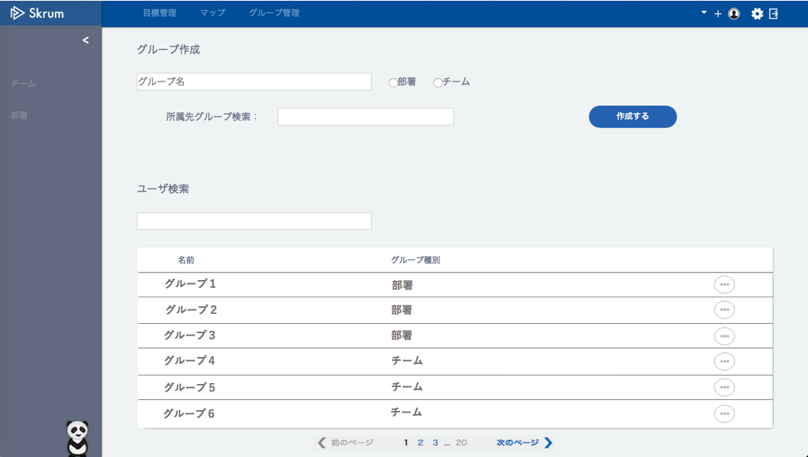
This menu icons won't be showed when the login user is "一般ユーザ".

This menu icons won't be showed when the login user is "一般ユーザ" and "groupType" is "部署".

Popup menu will come up when you click the menu icon.

Popup menu will come up when you click the menu icon.

【User who can see】
（For DEPARTMENT）
SUPER USER ◯
ADMIN USER ◯
BASIC USER ×
（For TEAM）
SUPER USER ◯
ADMIN USER ◯
BASIC USER ◯
グループ削除

